エビデンス
01_002_001

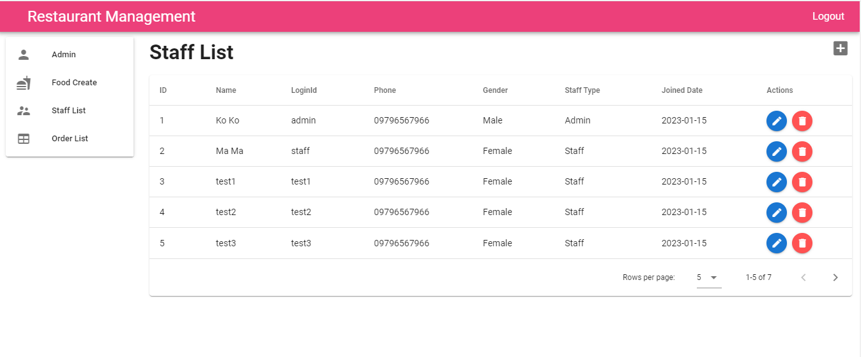
 | １．ログイン画面へ移動すること ２．【staffId】を入力すること | １．【staffId】が入力されること | アイ | 2023-01-13
 |  |  | アイ | 2023-01-13

 | １．フォームのルールが合うこと ２．DBに存在しないスタッフIDを入力する ３．ボタンを押下する | １．APIを呼ばれること ２．ボタンの内容が読み込む状況になること ３．下記のエラーアラートメッセージが表示されること 【Login Failed! staffId or Password is wrong!】

01_002_002

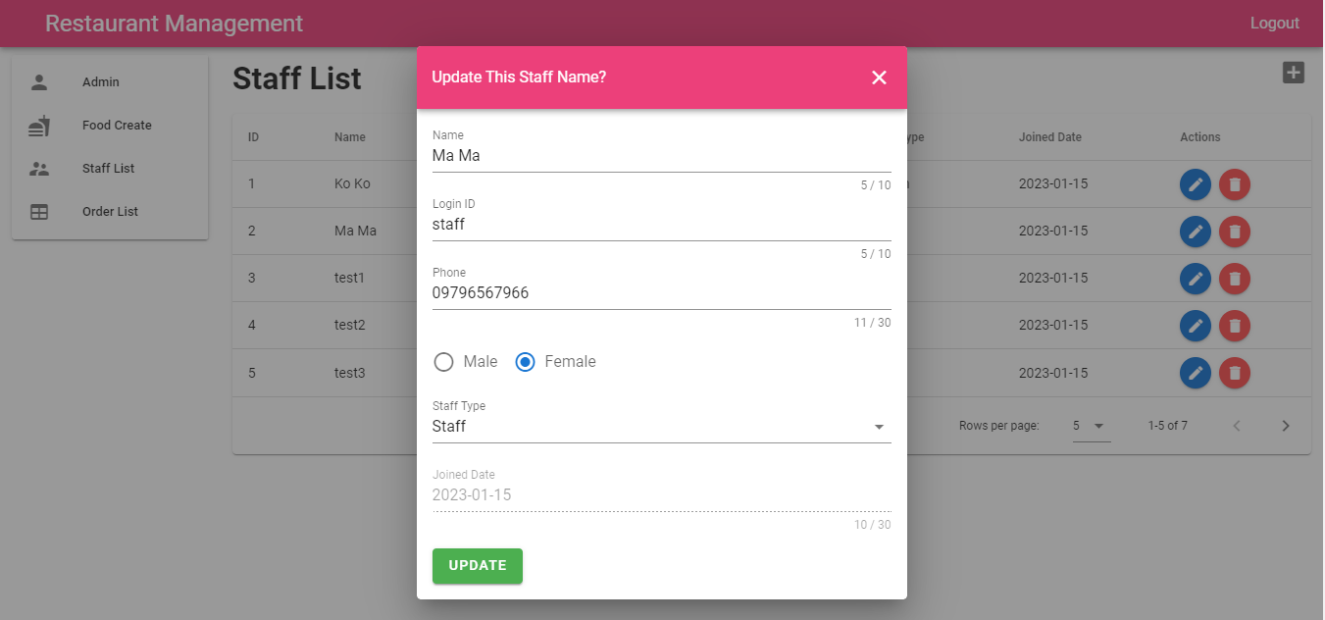

01_002_003

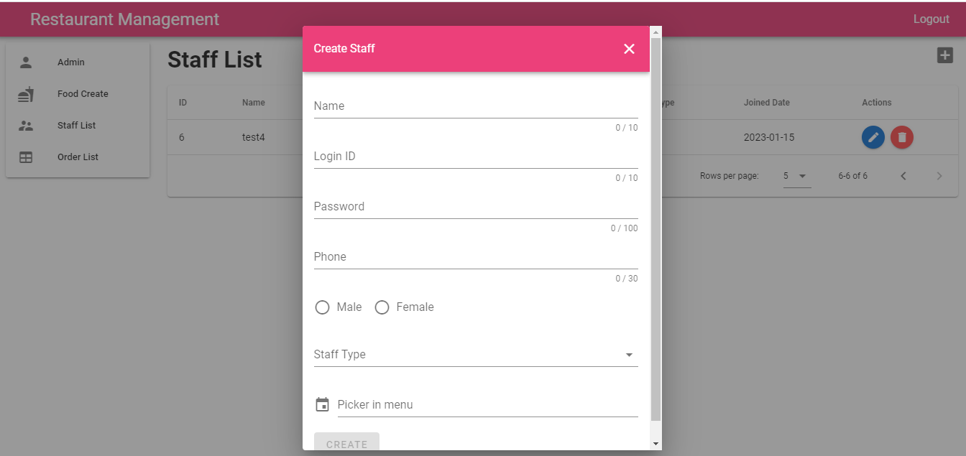

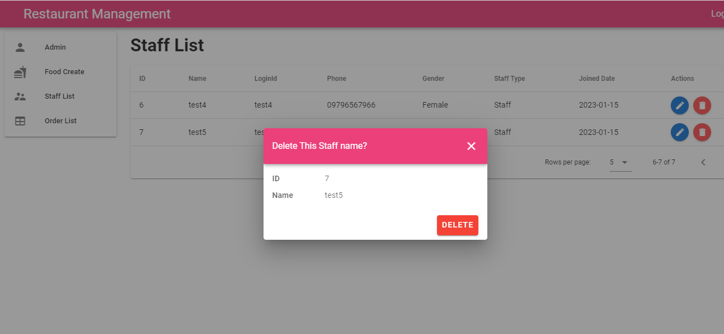
01_002_004

01_002_005

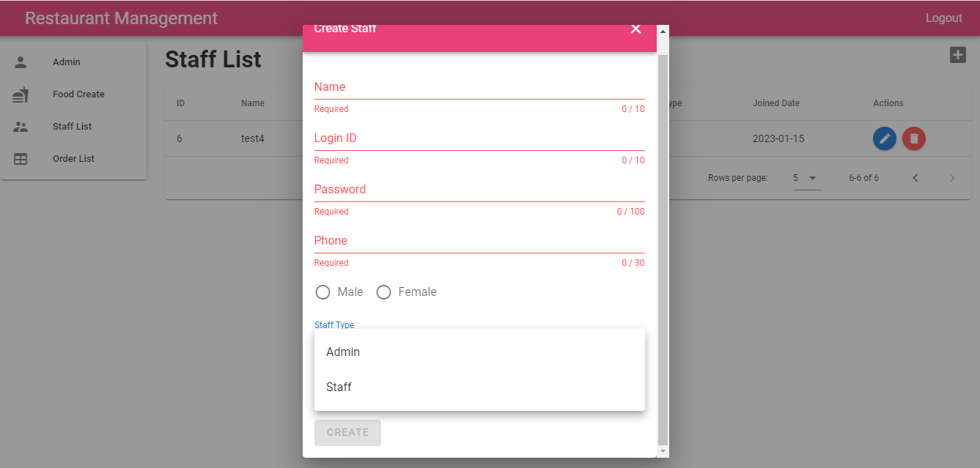

エラーアラートのメッセージが間違っている。
【Login Failed!
Password is wrong!】ではない

